MATRIZ RCC_25
MATRIZ DE INFORMACIÓN MINIMA PARA INFORME DE RENDICIÓN DE CUENTAS AL CIUDADANO - EJERCICIO 2025

1- PRESENTACIÓN
Institución: | DIRECCIÓN NACIONAL DE MIGRACIONES
Periodo del informe: | JULIO, AGOSTO, SETIEMBRE
Misión institucional
Garantizar el cumplimiento de la normativa migratoria en el Paraguay, mediante una gestión eficiente, transparente y orientada al servicio a los connacionales y extranjeros, con el objetivo de facilitar la movilidad segura y ordenada, contribuyendo al desarrollo del país y al fortalecimiento de la integración regional e internacional.

2-PRESENTACIÓN DE LOS MIEMBROS DEL COMITÉ DE RENDICIÓN DE CUENTAS AL CIUDADANO (CRCC)
https://migraciones.gov.py/wp-content/uploads/2025/07/RES-368-CONFORMACION-COMITE.pdf
Nro. | Dependencia |  | Responsable |  | Cargo que Ocupa
1 | Dirección de Transparencia y Anticorrupción |  | Abg. Nidia Villalba |  | Directora
2 | Dirección General de Extranjeros |  | Mgtr. Leila Olavarrieta |  | Directora General
3 | Dirección General de Movimiento Migratorio |  | Sr. Favio Espinoza |  | Director General
4 | Dirección General de Administración y Finanzas |  | Dra. Mónica Enciso |  | Directora General
5 | Dirección General de Asuntos Internacionales |  | Mgtr. Fernando Pedrozo |  | Director General
6 | Dirección de Secretaria Privada |  | Lic. Iván Rojas |  | Director
7 | Dirección de Gabinete |  | Abg. Karina Gómez |  | Directora
8 | Dirección de Asesoría Jurídica |  | Abg. Nidia Martínez |  | Directora
9 | Dirección de Gestión de Talento Humano |  | Lic. Susana Colorado |  | Directora
10 | Dirección de Auditoria |  | Lic. Wilma Jara |  | Directora
11 | Dirección de Tecnología de la Información y Comunicación |  | Lic. Gustavo Aguilar |  | Director
12 | Dirección de Secretaría General |  | Mgtr. Letizia Zayas |  | Secretaria General
13 | Dirección de Inteligencia Migratoria |  | Abg. Dixon Colman |  | Director
14 | Departamento de Acceso a la Información Pública y Transparencia. Técnico de Apoyo |  | Lic. Daisy Cano |  | Jefa de Departamento
15 | Departamento de Planificación |  | Lic. Jesús Fernando Escobar |  | Responsable de Gestión de la Planificación Estratégica y Sistemas Especializados SIAF/SIRSR/SPR
16 | Departamento de Comunicación Institucional. Técnico de Apoyo |  | Ing. Sergio Laterza |  | Responsable de Sistemas Especializados SIRSR/INCONCERT
Cantidad de Miembros del CRCC: |  |  |  | 16(Dieciséis)
Total Hombres : |  |  |  | 7(Siete)
Total Mujeres: |  |  |  | 9(Nueve)
Total nivel directivo o rango superior: |  |  |  | 13(Trece)
2- PLAN DE RENDICIÓN DE CUENTAS AL CIUDADANO
2.1. Resolución de Aprobación y Anexo de Plan de Rendición de Cuentas
https://migraciones.gov.py/wp-content/uploads/2025/07/RES-DNM-N%C2%B0-597-APRUEBA-EL-PLAN-Y-CRONOGRAMA-DE-RCC.pdf

2.2 Plan de Rendición de Cuentas. (Copiar abajo link de acceso directo)
(Adjuntar aquí link de acceso al Plan de Rendición de Cuentas al Ciudadano)
Priorización | Tema |  | Vinculación POI, PEI, PND, ODS. | Justificaciones |  | Evidencia
1° | Equipos Móviles de Documentación "MIGRAMOVIL" |  | Plan Nacional de Desarrollo Paraguay 2030 | Acercar los servicios de documentación a los migrantes extranjeros en el territorio nacional, especialmente en localidades con acceso limitado a las oficinas de admisión de Migraciones. |  | Anexo -DGE
2° | Detección de documentos fraudulentos en trámites de residencia y otros documentos migratorios. |  | Plan Nacional de Desarrollo Paraguay 2030 | Detectar inconsistencias o irregularidades en la documentación presentada por los usuarios para trámites de residencia y otros documentos migratorios, con el fin de evitar la aprobación de solicitudes que contengan documentos de dudosa autenticidad o contenidos presumiblemente falsos, y derivar los casos a las dependencias o instituciones encargadas de la investigación. |  | No se detectaron casos de documentos fraudulentos en trámites de residencia y otros documentos migratorios.
3° | Detecciones de Documentos de Viajes Fraudulentos |  | PND | Mediante el conocimiento e idoneidad de los funcionarios apostados en los Puestos de Control Migratorios y con la ayuda de las herramientas informaticas instaladas en los mismos, se pueden derivar los casos a las instituciones encargadas de la investigacion y pericia de tales documentos. |  | ANEXO DGMM
4° | Operaciones de Control Intrafrontera |  | PND | Operativo de apoyo en Puestos de Control Migratorio en el Puente San Roque y Tren (Encarnación) por implementacion de nueva modalidad de control migratorio RRC (Reconocimiento Reciproco de Competencias). |  | ANEXO DGMM
5° | EJECUCION PRESUPUETARIA |  | PND | Administrar los Recursos Financieros provenientes del PGN 2025 ajustandose estrictamente a procedimientos legales a fin de rendir cuentas en forma. |  | Presentada en Informes Trimestrales
6° | Innovaciones Tecnologicas |  | PND | Adquisicion de bienes tecnologicos acorde a las necesidades para mantener actualizados los procedimientos de los servicios. |  | ANEXO DTIC
7° | Plan Anual de Capacitaciones y Becas |  | POI: Programas de desarrollo de capacidades PND: Eje 3 – Desarrollo social inclusivo | Promueve el desarrollo profesional continuo de los servidores públicos de la Institución |  | ANEXO DGTH
 | Evaluación de Desempeño Institucional y Personal |  | POI: Gestión del rendimiento institucional | Permite medir el cumplimiento de metas institucionales y el desempeño del personal para la mejora continua.
 | Incorporación de Personal con discapacidad y Personas pertenecientes a las Comunidades Indígenas |  | POI: Inclusión y acceso equitativo al empleo PEI: Promoción de políticas de igualdad de oportunidades PND: Eje 3 – Reducción de desigualdades ODS 10: Reducción de las desigualdades | Fomenta una institución más inclusiva, diversa y justa, en cumplimiento de marcos legales y compromisos internacionales sobre derechos humanos.
 | Proceso de Selección Transparente |  | POI: Procesos de selección por mérito PEI: Fortalecimiento de la institucionalidad PND: Eje 1 – Gobierno abierto y ético ODS 16: Paz, justicia e instituciones sólidas | Asegura el acceso equitativo a los cargos públicos, mejora la percepción ciudadana de la institución y garantiza idoneidad en los puestos.
...
 | 3.6 EJECUCION FINANCIERA
 | 200 | SERVICIOS NO PERSONALES | 18,695,626,000 | 4,831,821,641 | 1,534,243,001 | 26%
 | 300 | BIENES DE CONSUMO | 4,049,582,523 | 91,881,346 | 474,873,971 | 2%
 | 500 | INVERSION FISICA | 6,455,200,000 | 1,066,743,350 | 2,578,956,650 | 17%
 | 800 | TRANSFERENCIAS | 1,536,221,892 | 217,121,892 | 106,994,394 | 14%
 | 900 | OTROS GASTOS | 130,000,000 | 23,005,606 | 0 | 18%
 | 0 | TOTALES | 88,241,297,669 | 16,982,432,767 | 10,534,028,877 | 19%

EJECUCION PRESUPUESTARIA
 | PRESUPUESTADO | EJECUTADO | SALDOS | %
SERVICIOS PERSONALES | 57374667254 | 10751858932 | 5838960861 | 0.18739732092
SERVICIOS NO PERSONALES | 18695626000 | 4831821641 | 1534243001 | 0.25844663565
BIENES DE CONSUMO | 4049582523 | 91881346 | 474873971 | 0.022689090907
INVERSION FISICA | 6455200000 | 1066743350 | 2578956650 | 0.16525333839
TRANSFERENCIAS | 1536221892 | 217121892 | 106994394 | 0.14133498105
OTROS GASTOS | 130000000 | 23005606 | 0 | 0.1769662
TOTALES | 88241297669 | 16982432767 | 10534028877 | 0.19245447671

4- PARTICIPACIÓN CIUDADANA
4.1. Canales de Participación Ciudadana existentes a la fecha.
N° | Denominación | Descripción |  | Dependencia Responsable del Canal de Participación |  | Evidencia (Página Web, Buzón de SQR, Etc.)
1 | Correo electrónico de atención al ciudadano | E-mail habilitado para consultas, reclamos y denuncias |  | Departamento de Atención al Público/Ciudadano | Dirección de Gabinete |  | migraciones@migraciones.gov.py
2 | Red social Facebook | Página oficial verificada en Facebook |  | Departamento de Comunicación Institucional | Dirección de Gabinete |  | https://www.facebook.com/MigracionesPY/
3 | Red Social X | Cuenta oficial verificada en X |  | Departamento de Comunicación Institucional | Dirección de Gabinete |  | https://x.com/MigracionesPY/
4 | Red Social Instagram | Cuenta oficial en Instagram |  | Departamento de Comunicación Institucional | Dirección de Gabinete |  | https://www.instagram.com/Migracionespy/
5 | Portal de Acceso a la Información Pública | Portal de solicitud de información pública del Gobierno Nacional |  | Dirección de Transparencia y Anticorrupción |  | https://informacionpublica.paraguay.gov.py/
6 | Portal de Denuncias | Portal de denuncias del Gobierno Nacional |  | Dirección de Transparencia y Anticorrupción |  | https://denuncias.contraloria.gov.py/
7 | Contact Center | Línea telefónica habilitada para atención |  | Departamento de Atención al Público/Ciudadano | Dirección de Gabinete |  | 021 411 2000
RESUMEN DE ATENCIÓN DE CONSULTAS - TERCER TRIMESTRE 2025
 | LÍNEA BAJA | E-MAIL | FACEBOOK | INSTAGRAM | X
JULIO | 2141 | 939 | 44 | 119 | 4
AGOSTO | 1760 | 868 | 40 | 143 | 2
SEPTIEMBRE | 1641 | 963 | 46 | 111 | 1
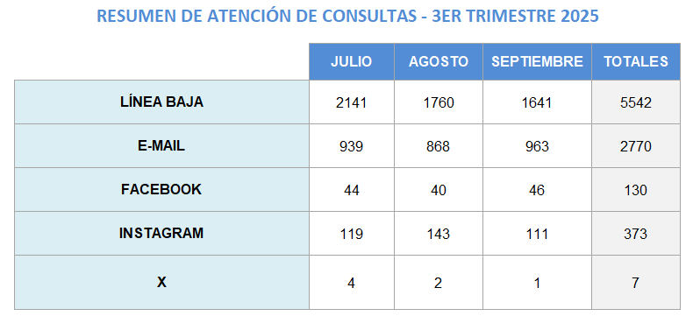

(Puede complementar información aquí y apoyarse en gráficos ilustrativos)

4.2. Participación y difusión en idioma Guaraní
Producto (actividades, materiales, insumos, etc) |  | Descripción |  | Fecha | Enlace
Pagina Web Insitucional - Guaraní |  | La página web cuenta con traducción al idioma guaraní a través de la herramienta Google Translate, con el objetivo de promover el acceso a la información en ambas lenguas oficiales del país |  |  | migraciones.gov.py
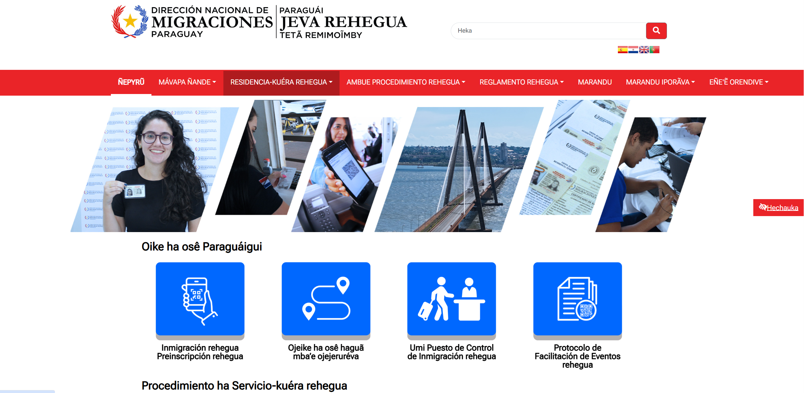

5- INDICADORES MISIONALES DE RENDICIÓN DE CUENTAS AL CIUDADANO
5.1- Indicadores Misionales Identificados
Cantidad de indicadores |  | Descripción del Indicador misional |  | Enlace
1 |  | Control migratorio en el territorio nacional |  |  | ANEXO GABINETE
(Puede complementar información aquí y apoyarse en gráficos ilustrativos)

5.2 Gestión de riesgos de corrupción
...
7.2 Modelo Estándar de Control Interno para las Instituciones Públicas del Paraguay
Periodo |  |  | Calificación MECIP de la Contraloría General de la República (CGR)
2021 |  |  | 1.75
2022 |  |  | 1.71
2023 |  |  | 1.62
2024 |  |  | 1.93
(Puede complementar información aquí y apoyarse en gráficos ilustrativos)

8- DESCRIPCIÓN CUALITATIVA DE LOGROS ALCANZADOS
El lunes 28 de julio se habilitó el control migratorio unificado entre Paraguay y Argentina en el paso terrestre Encarnación – Posadas |  | 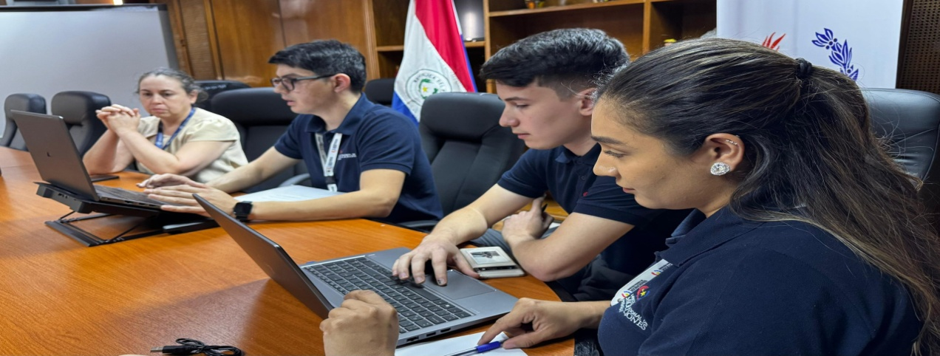 La DNM desarrolló taller sobre entornos digitales y ciberseguridad |  |  | 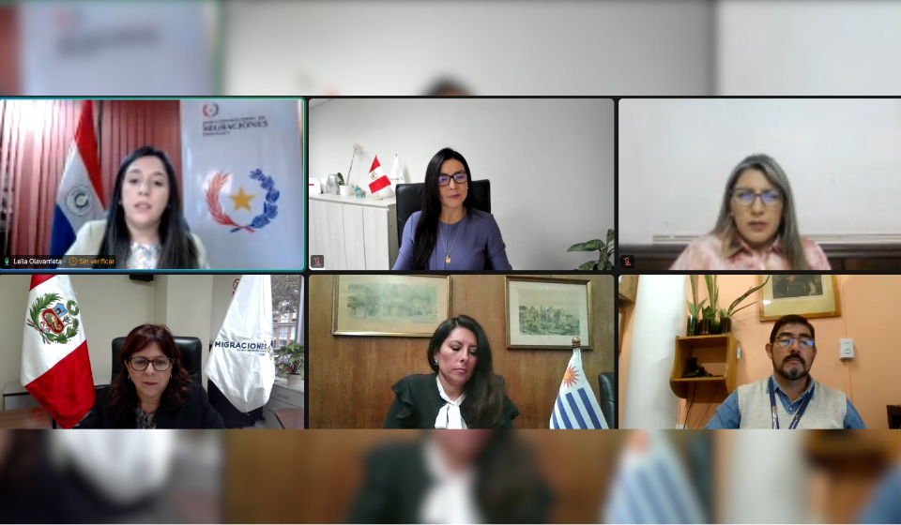 Migraciones Paraguay compartió buenas prácticas en encuentro regional sobre migración y género
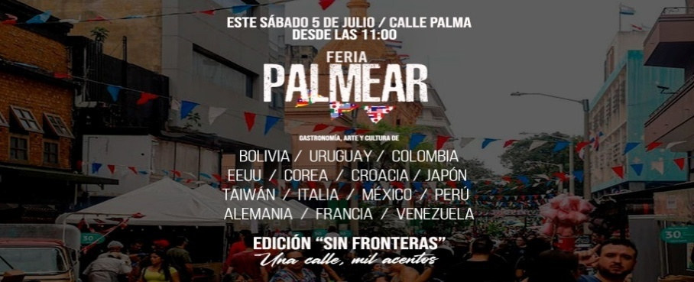 Feria Palmear sin Fronteras: Una calle, mil acentos” éxito rotundo del evento que tuvo como protagonistas a comunidades migrantes en Paraguay |  | Control unificado muestra resultados positivos en el paso fronterizo del Puente San Roque González de Santacruz |  |  | 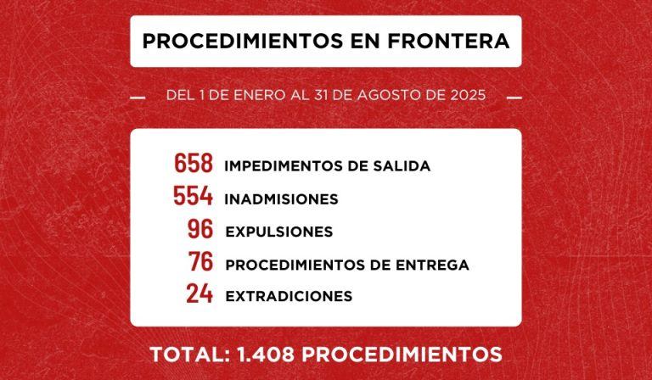 Migraciones reporta 1.408 procedimientos de seguridad en frontera entre enero y agosto de 2025
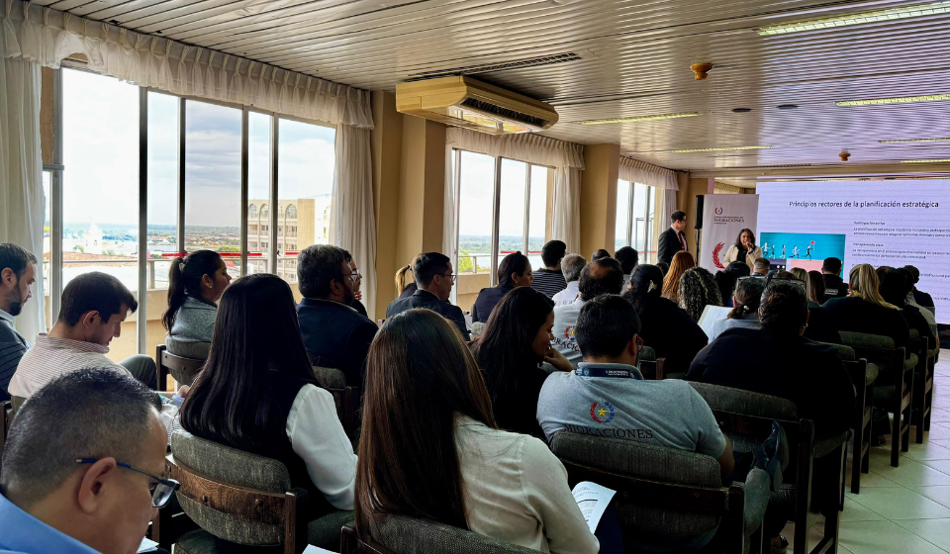 Migraciones socializó el proceso de actualización del PEI 2025-2028 con un enfoque participativo y transparente |  | 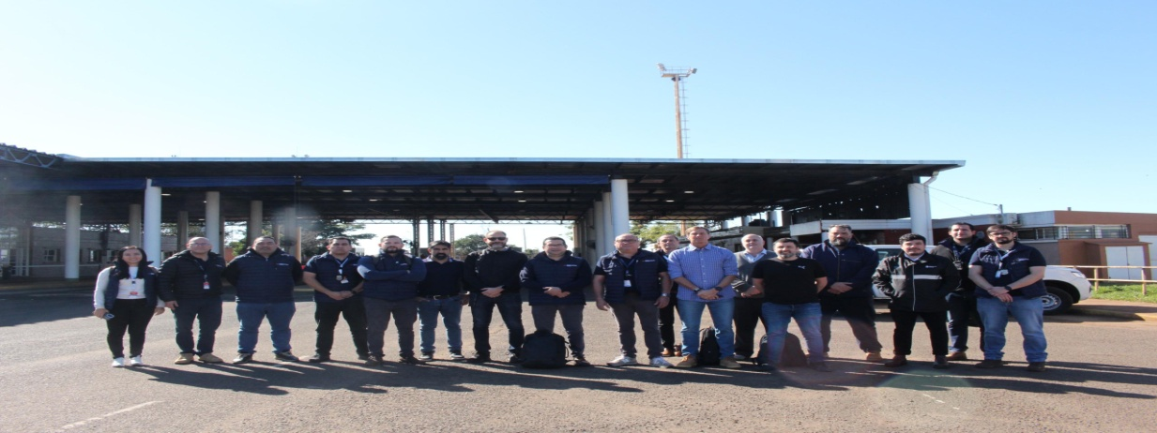 Migraciones refuerzó controles fronterizos en el marco del WRC Rally del Paraguay 2025 |  |  | 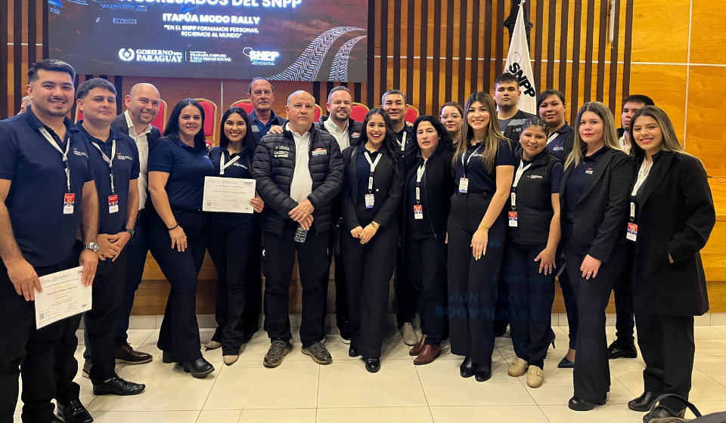 Servidores públicos de Migraciones de Itapúa finalizaron curso de inglés en el marco del WRC Rally del Paraguay 2025
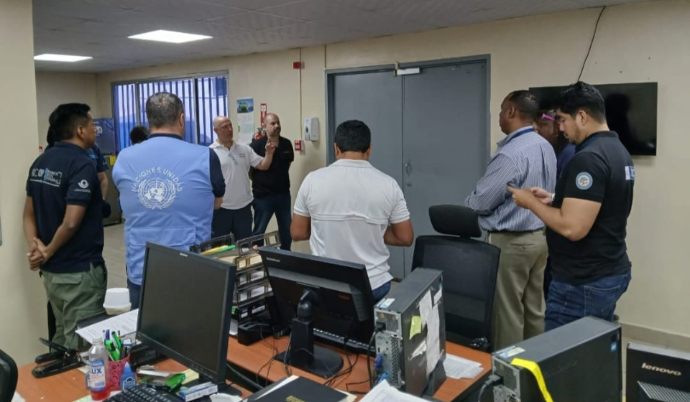 Capacitación internacional en Panamá en el marco del Programa AIRCOP |  | Cooperación a través de la Red Atenas permite detectar intento de ingreso con pasaporte y DNI fraudulentos |  |  | Controles de entrada al país culminan satisfactoriamente en el marco de los encuentros por Copa Libertadores
Más de 1000 visitantes extranjeros ya arribaron al país para los Juegos Panamericanos Junior ASU 2025 |  | Modernización tecnológica y seguridad migratoria fueron los ejes de la reunión entre Migraciones y socios internacionales |  |  | 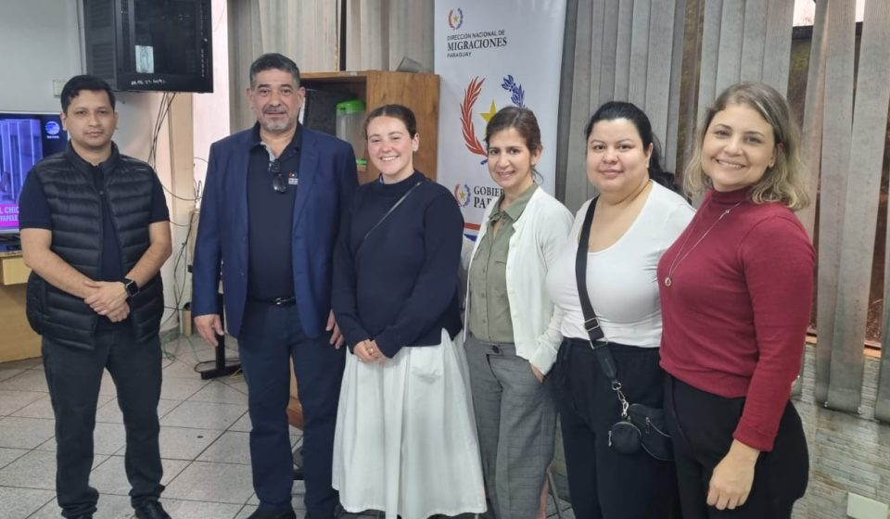 Representantes de la Embajada Británica visitaron el puesto de control migratorio del Puente de la Amistad

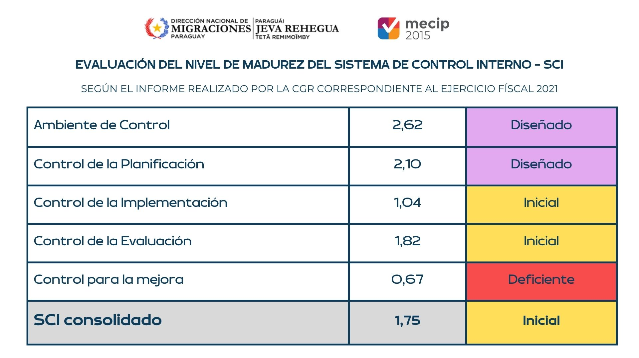 |  |  | 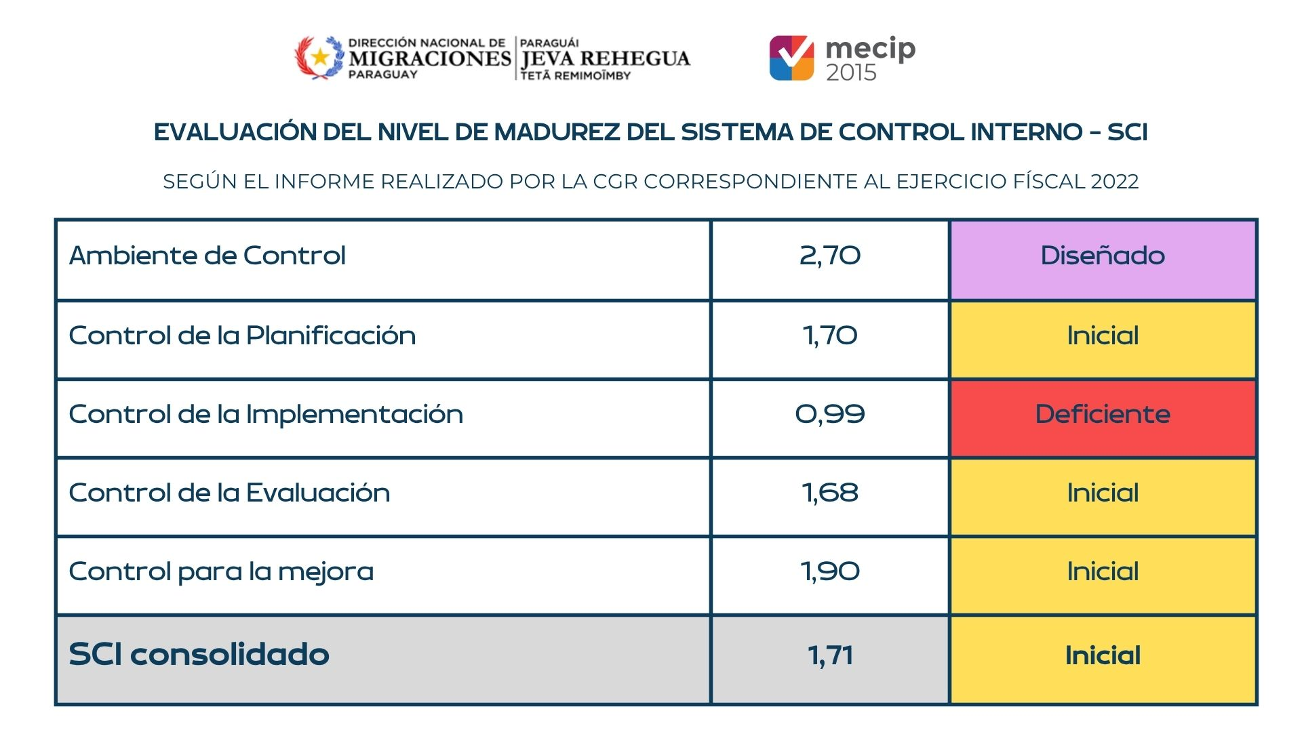
 |  |  |  | 